Hoja4
RENDIMIENTO
 | RENDIMIENTO A
 | 0.52361074204
 | 0.52363659032
 | 0.5248141591
 | 0.52405076383
 | 0.51777042995
 | 0.51061274341
 | 0.50170878267
 | 0.49053751865
 | 0.49119063604
 | 0.49187116712
 | 0.49244432981
 | 0.49275363814
 | 0.4869135593
 | 0.48599949503
 | 0.48691665472
 | 0.49078800266
 | 0.49191967474
 | 0.49091932591
 | 0.49975361352
 | 0.50685469934
 | 0.5166019679
 | 0.52865035346
 | 0.53725520417
 | 0.54511212133
 | 0.55638412622
 | 0.56095216462
 | 0.56580500623
 | 0.56848991985
 | 0.57333332588
 | 0.57752383347
 | 0.57802099101
 | 0.58334197617
 | 0.58888193305
 | 0.59195708497
 | 0.59278661273
 | 0.59709441591
 | 0.60078651402
 | 0.60423773982
 | 0.60939397132
 | 0.61321648585
 | 0.61460538119
 | 0.61742946997
 | 0.62363963896
 | 0.62747781879
 | 0.63173239762
 | 0.63058457575
 | 0.63047081683
 | 0.6325521292
 | 0.63755823811
 | 0.64451480176
...
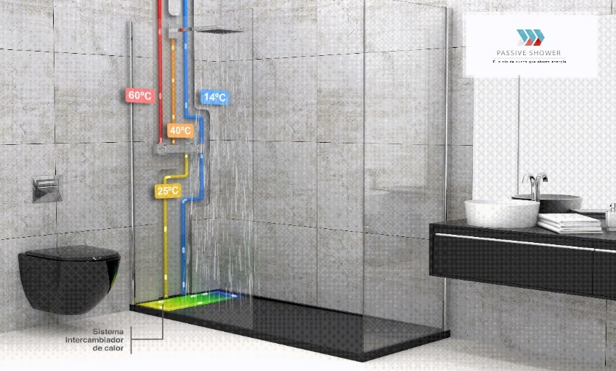

 | PRECALENTADA | FRIA | DUCHA
 | 24.850657552 | 10.475786659 | 37.929140341
 | 24.86100173 | 10.476819058 | 37.946600463
 | 24.900278851 | 10.4785288 | 37.958256243
 | 24.859934488 | 10.44724263 | 37.949715392
 | 24.722809151 | 10.53750169 | 37.934407036
 | 24.55718727 | 10.592240631 | 37.94162981
 | 24.397870737 | 10.758065454 | 37.944763702
 | 24.113409903 | 10.874659325 | 37.86291216
 | 23.977241916 | 10.983498796 | 37.43706319
 | 23.747626668 | 11.088632064 | 36.82503511
 | 23.559887047 | 11.302463156 | 36.193447068
 | 23.396588718 | 11.424430997 | 35.720867987
 | 23.14334843 | 11.450268013 | 35.464962599
 | 23.002969187 | 11.504954293 | 35.163445735
 | 22.989998067 | 11.553245563 | 35.041356706
 | 23.151921909 | 11.520359898 | 35.220128327
 | 23.315529599 | 11.50859613 | 35.510346974
 | 23.440216842 | 11.542042931 | 35.778558551
 | 23.768274584 | 11.532622855 | 36.015991055
 | 24.046786297 | 11.49739108 | 36.256745651
 | 24.362134444 | 11.484693665 | 36.411894062
 | 24.711463218 | 11.496393161 | 36.494144454
 | 25.043608278 | 11.516676913 | 36.6945277
 | 25.316933363 | 11.535316685 | 36.817485506
 | 25.70682756 | 11.63676009 | 36.925165721
 | 25.972684601 | 11.806326674 | 37.060454958
 | 26.266465064 | 11.90837046 | 37.284771245
 | 26.421055429 | 11.955126644 | 37.401362856
 | 26.600685443 | 11.980328154 | 37.480951665
 | 26.817154834 | 11.968785777 | 37.679186277
 | 26.9269012 | 11.94978685 | 37.860808392
 | 27.064547884 | 11.828414211 | 37.947113525
 | 27.217661138 | 11.669845638 | 38.072108345
 | 27.33060757 | 11.546845721 | 38.210538494
 | 27.404597832 | 11.489246272 | 38.337611634
 | 27.47847407 | 11.302898465 | 38.393380597
 | 27.530724655 | 11.141463905 | 38.421138744
 | 27.65960042 | 10.996338586 | 38.573665747
 | 27.834211728 | 10.890216311 | 38.694881625
 | 27.9222259 | 10.676415562 | 38.799942466
 | 27.964578564 | 10.558593802 | 38.87918014
 | 28.018435154 | 10.428954517 | 38.917197291
 | 28.177612262 | 10.305863091 | 38.963036328
 | 28.235654107 | 10.153922331 | 38.970449759
 | 28.369127691 | 10.048086521 | 39.049355474
 | 28.409737532 | 9.9845668706 | 39.203757079
 | 28.431866786 | 9.864768901 | 39.314344344
 | 28.485320811 | 9.723960211 | 39.383745917
 | 28.610883467 | 9.6167315881 | 39.408758016
 | 28.786371474 | 9.5110395421 | 39.417772295
...
°C

MODELO | CANAL VERTICAL
RENDIMIENTO | 70.43%
CAUDAL MEDIO | 6 litros/min

INGENIERO | CÉSAR González
FECHA | 2023-04-05
ENSAYO | 1024

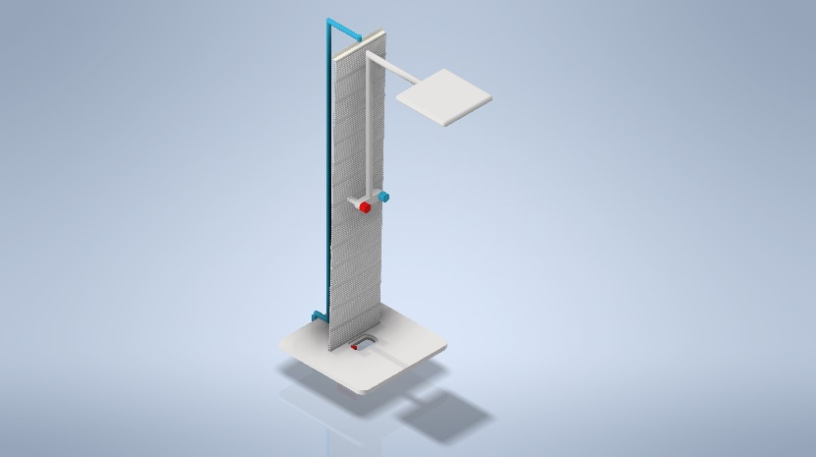
PÉRDIDA DE CARGA
 | DP X 10
 | 0.04718513709
 | 0.04811265526
 | 0.04736621605
 | 0.22493462021
 | 0.3168662728
 | 0.30746324099
 | 0.30359198004
 | 0.29227799475
 | 0.28162810241
 | 0.27248308742
 | 0.26507546396
 | 0.25672972298
 | 0.25370900519
 | 0.2485856008
 | 0.24594084403
 | 0.26968045704
 | 0.3234658025
 | 0.36202257727
 | 0.38723778304
 | 0.40139059748
 | 0.41111642368
 | 0.41697097836
 | 0.41865869158
 | 0.42068659939
 | 0.42453361442
 | 0.43493006928
 | 0.43958541977
 | 0.44260635472
 | 0.44458984232
 | 0.44732362663
 | 0.44731762942
 | 0.44766839504
 | 0.45215310317
 | 0.44789006553
 | 0.4449299066
 | 0.44700202258
 | 0.4474208829
 | 0.44316492856
 | 0.4425616493
 | 0.43940427862
 | 0.43806422359
 | 0.43672450528
 | 0.43879540154
 | 0.43491849272
 | 0.43700595531
 | 0.43549689006
 | 0.43133508212
 | 0.43083470619
 | 0.42788789979
 | 0.4269009293
...

PARA MÁS INFORMACIÓN passiveshower.com

